List1
Schválený rozpočet městem zřízené příspěvkové organizace na rok 2021

Název organizace:
Městská knihovna Děčín, příspěvková organizace

 | v tis. Kč
 | Návrh rozpočtu
 | na rok 2021
příspěvek zřizovatele | 20500
Škola pro všechny

 | v tis. Kč
Ukazatel | Návrh rozpočtu
 | na rok 2021
účet/náklady (ZU) | 24,851
501 - materiál | 2,767
502 - energie | 1,236
504 - prodané zboží | 4
511 - údržba | 125
512 - cestovné | 24
513 - náklady na reprezentaci | 10
518 - služby | 2,447
521 - mzdové nákl. | 12,950
524 - soc.pojištění | 4,227
525 - jiné soc. pojištění | 0
527 - zák.soc.náklady | 594
528 - Ostatní soc.náklady | 6
548 - Ostatní provozní náklady | 20
549 - ost. náklady | 122
551 - odpisy | 273
558 - náklady z DHM | 10
569 - ostatní finanční náklady | 36
účet/výnosy (ZU) | 24,851
601 - Tržby kurzy | 1,000
602 - tržby služby | 545
603 - pronájmy | 30
662 - úroky | 0
672 - rozpouštění dotace | 62
672 - dotace celkem včetně Školy pro všechny | 23,214
z toho: příspěvek zřizovatele | 20,500
Hospodářský výsledek | 0

Dne:20.11.2020
Zpracoval: Mgr. Ladislav Zoubek
ředitel organizace
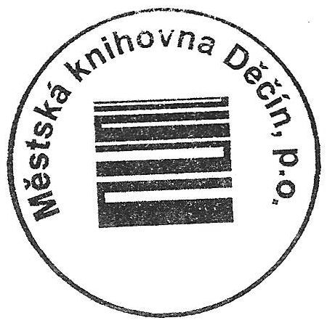

ZU = závazný ukazatel

